场景一原始遗迹
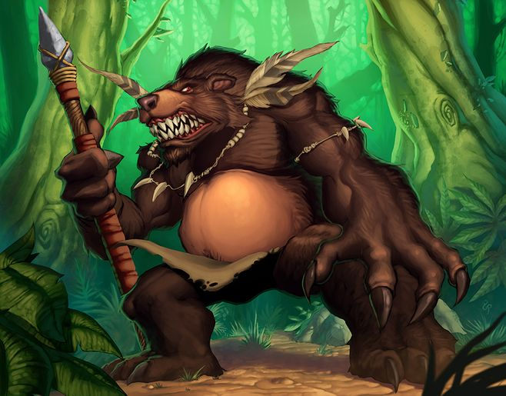
小怪
特征 | 人体形态，狗熊特征，骨头装饰物，用比较原始的武器进行攻击
攻击手段 | 会务武器或者投掷武器

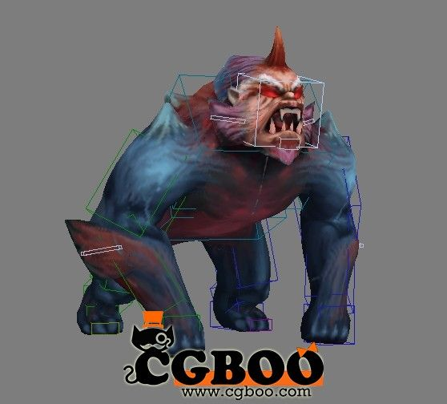
BOSS
特征 | 巨型猩猩，突出力量，有简易铠甲，5倍任务大小
攻击手段 | 挥舞武器，巨型树木
特殊技能动作 | 向后跳跃，举起巨石投掷攻击
 | 捶打地面，造成地震伤害
 | 向前方怒吼，声波攻击
被动 | 自然之力：每10秒恢复20%血量

 |  | 祭坛

场景二洞窟
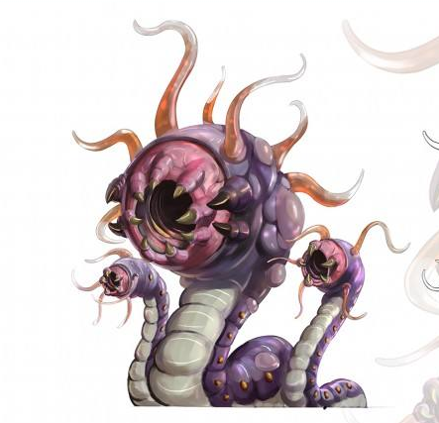
小怪
特征 | 长虫形态，一定距离吐酸液攻击
攻击手段 | 吐粘液

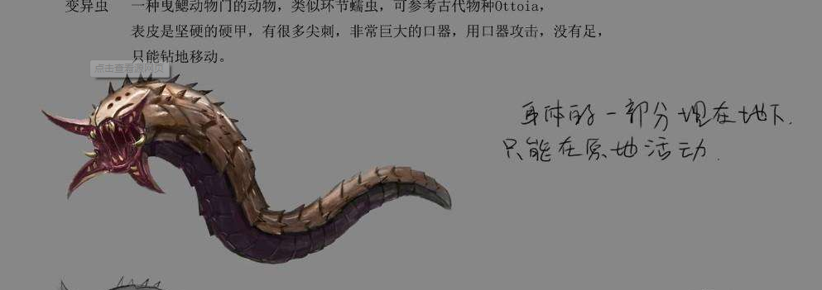

BOSS
特征 | 是普通小怪的10倍大小，由于体型过于巨大，只显示上半部，其他地方埋入土中
攻击手段 | 图粘液
特殊技能动作 | 地刺，尾巴端刺向玩家
 | 蓄力向地面一个区域吐大量酸液
 | 腐蚀角色防御
被动 | 虫甲，物理伤害减免

场景三冰川
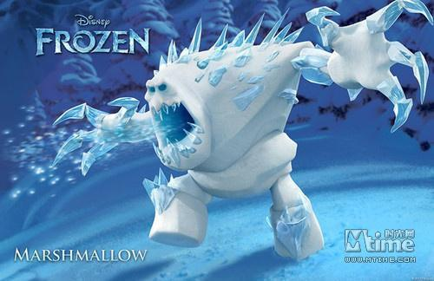
小怪 | 雪人
特征 | 婚生雪白，有冰晶挂身上
攻击手段 | 近距离挥掌攻击

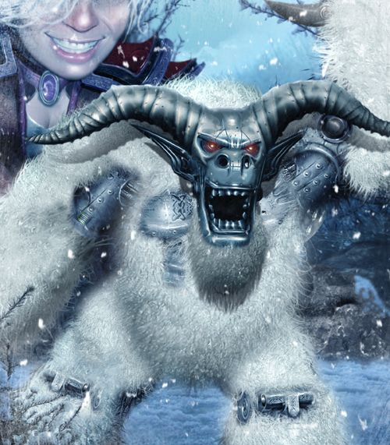

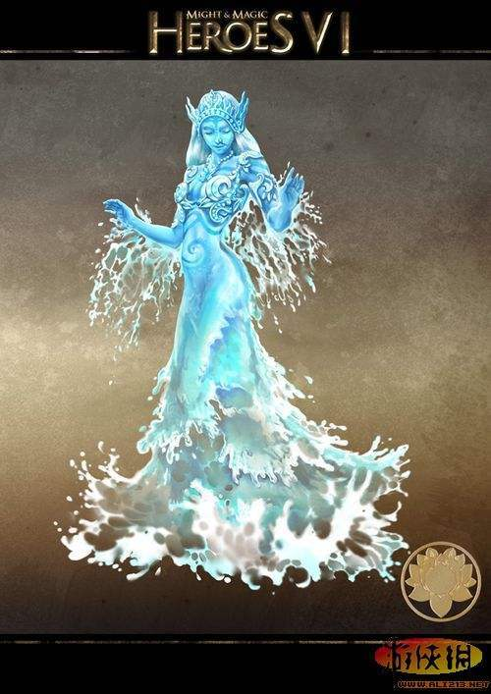
BOSS | 雪女
特征 | 人形态，有冰雪构成，与人物大小1比1
攻击手段 | 冰属性魔法，冰锥
特殊技能动作 | 呼唤冰封雪，一定区域冰冻
 | 冰刺，攻击后被冰封，一段时间不能动
 | 冰封甲，一定时间无敌
被动 | 冰晶体质，冰属性增加，火属性降低

场景四火山
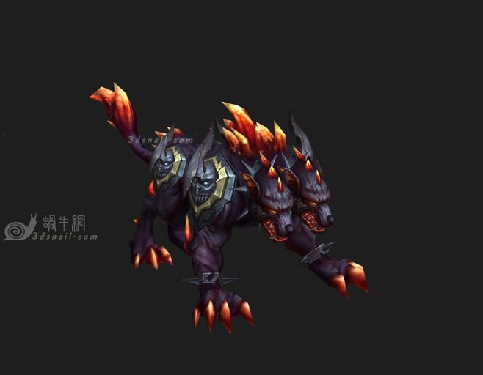
小怪 | 烈焰犬，生活在地底熔岩区域的犬系怪物，身上散发火焰气息
特征 | 火焰包围
攻击手段 | 近距离挥爪攻击

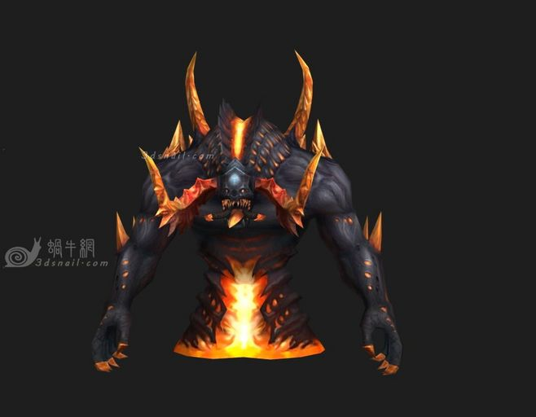
BOSS | 地炎魔
特征 | 地下恶魔类，尖角刺骨较多3倍怪物大小
攻击手段 | 爪击
特殊技能动作 | 地裂击，震击地面，由地面向上喷出火焰
 | 向前方喷火
 | 召唤火球，当两个火球碰撞，会产生爆炸释放大量伤害
被动 | 火炎体质，火属性增加，冰属性降低

场景五地下通道+宫殿大门
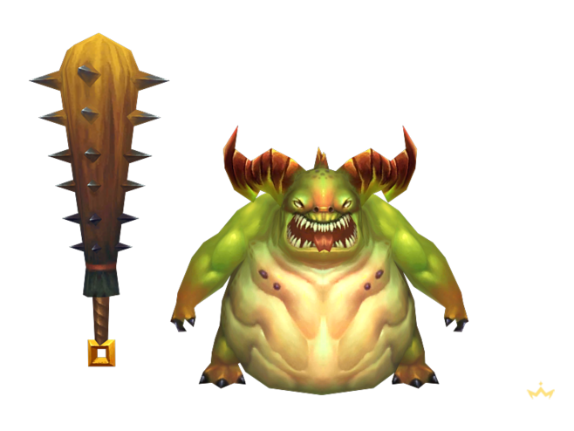
小怪 | 恶魔系怪物
特征 | 手拿巨大狼牙棒
攻击手段 | 近距离挥武器攻击

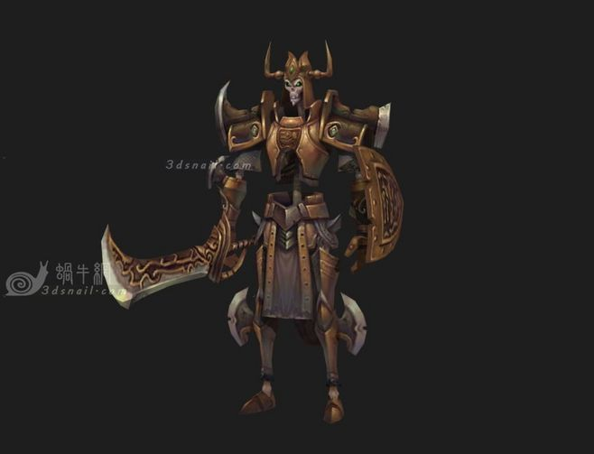
BOSS | 死灵骑士
特征 | 身披华丽铠甲，巨型武器 3倍怪物大小
攻击手段 | 挥动武器攻击
特殊技能动作 | 死亡之息，开启一个圆形领域，进入后每秒掉10%血量
 | 地狱斩，向前挥动斩击，扇形攻击范围，黑色气波
 | 不灭，死亡后，进入灵魂状态，血量为元来的30%，10秒之内打不死，恢复所有血量
被动 | 不死，受到伤害减免30%

